Kasutusjuhend
Sissejuhatus | Kasutusjuhend
Järgnev informatsiooninõuete süsteem on loodud abimaterjaliks BIM mudelite koostajatele ja koostamisega seotud isikutele. Selles süsteemis esitatud nõuded BIM mudelile aitavad koostamisel arvestada halduse ja hoolduse valdkonnas töötavate inimeste hilisemaid infovajadusi. Hoonesüsteemide ja -elementide kaupa on koondatud vajalik informatsioon tabelitesse, võimaldades modelleerijatel hõlpsasti järge pidada, mis ulatuses informatsiooni konkreetsete elementide tarbeks on vaja sisestada. Infonõuete tabelid on seotud standardi EVS 807:2010-ga ning TALO2000 klassifikatsioonisüsteemiga. Allpool oleval menüüribal võib näha kõiki selle süsteemi raames kirjeldatud hoone osasid ning elemente koos üldise kirjelduste, attribuutandmete ja asjakohase täitedokumentatsiooniga.
1. Informatsiooninõuete süsteemi sisuline osa algab EVS 807:2010 standardi Lisast A pärineva komplekstegevuste tabeliga lehel 2. Selle süsteemi raames on kasutatud kogu tabelist vaid esimest kahte ning kõige viimast komplekstegevust. Lehel 2 on välja toodud kõik vajalikud haldus ja hooldus tegevused ning nende tegevuste referentsid lehel 3 asuvasse tabelisse, milleks on TALO 2000 klassifikatsioonisüsteem. Alustades sellest tegevuste tabelist, saab teha esimese sammu leidmaks infonõuded otsitava komponendi kohta.
2. Informatiooninõuete süsteemi kolmandal lehel, nagu juba eelmises punktis mainitud, asetseb TALO 2000 klassifikatsioonisüsteemi tabel. Sarnaselt EVS tegevuste tabelile on TALO tabelit samuti natuke mahult vähendatud, jättes alles vaid selle süsteemi jaoks olulised osad. TALO 2000 tabelit on võimalik kasutada kas iseseisvalt või EVS 807:2010 abiga leidmaks soovitud komponenti koos sellele esitatud infonõuetega. Kõik tabelid selles süsteemis on omavahel interaktiivselt seotud, mis teeb liikumise tabelite vahel kiireks ning efektiivseks. TALO 2000 tabelist on süsteemi kasutajal võimalik välja otsida soovitud element ning kasutada selle elemendi juures asuvat hüperlinki liikumaks edasi juba seda konkreetset elementi kirjeldavasse attribuutandmete tabelisse. TALO 2000 tabelit võib pidada teiseks sammuks vajaliku komponendi otsinguil.
3. Kolmandaks sammuks oleks edasi liikumine juba konkreetse otsitava hoone osa või elemendi atribuutandmete tabeli juurde. Need tabelid paiknevad lehtedel 4-16 ja kirjeldavad detailselt hoone komponentide infonõudeid halduse ja hoolduse tarbeks. Attribuudid nendesse tabelitesse on valitud põhjalikult ning nende hulk ületab kindlasti minimaalse vajaliku nõuete arvu. Need tabelid on süsteemi kontekstis koostajale kõige väärtuslikumad, sest need tabelid selgelt sõnastavad millised atribuudid peavad olema komponentidel küljes, et hiljem oleks võimalik teostada adekvaatset haldust ning hooldust.
Järgnevalt on paari punkti näol toodud välja oluliseim info atribuutandmete tabelite struktuuri ning kasutamise kohta:
a) Värviga kodeerimine. Informatsiooninõuete süsteem kasutab atribuutandmete tabelite puhul värviga kodeerimist, et oleks võimalik erineva sisuga atribuuditabeleid üksteisest kergesti eristada. Samasuguseid värve on kasutatud sarnaste hoone süsteemide ja elementide puhul. Referentsid TALO 2000 tabelis on kodeeritud samasuguselt nagu alumisel menüüribal, tehes samade elementide ühildamise erinevates infonõuete süsteemi osades võimalikult lihtsaks.
b) Üldine informatsioon tabeli sisu kohta. Üldiselt on kõik atribuuttabelid samasuguse struktuuriga. Lehe ülemises osas paikneb üldine informatsiooniriba, aitamaks kasutajal aru saada millise hoone süsteemi või elemendiga on tegemist. Hoone süsteem võib koosneda veel mitmest alamkomponendist, mis paiknevad samal tabeli lehel ja sisaldavad lisaks veel oma informatsiooniriba, mis kirjeldab seda konkreetset komponenti juba täpsemalt. Iga tabel algab süsteemi või elemendi nimetusega, mille all on välja toodud ka skemaatiline pilt võimalikust välimusest. Üldine informatsiooniriba sisaldab ka elemendi või süsteemi kirjeldust, selle referentsi TALO 2000 süsteemi ning informatsiooni vastutavate osapoolte kohta. Hoone süsteemi alamkomponentide informatsiooniriba on välimuselt ja ülesehituselt identne, kuid sisaldab juba täpsemat informatsiooni mingi konkreetse komponendi kohta, mis kuulub vaadeldava süsteemi konteksti.
c) Atribuudid. Atribuudid mingi hoone süsteemi või elemendi kohta tulevad kohe peale informatsiooniriba. Sarnaselt informatsiooniribadele on ka atribuute kahte tüüpi: üldisemad atribuudid, mis kirjeldavad kogu süsteemi komponente ning konkreetsema iseloomuga atribuudid, mis kirjeldavad ainult kindlat komponenti selles süsteemis. Kui tegemist on mingi hoone süsteemiga, siis esinevad mõlemat tüüpi atribuudid üksteisest eraldi, kuna esineb mitmeid alamkomponente. Esimest tüüpi atribuudid tulevad kohe peale üldist informatsiooniriba ning on sisult samuti suhteliselt üldised: nimetus, kategooria, tüüp jne. Need üldised esimest tüüpi atribuudid peavad olema küljes kõigil selle süsteemi komponentidel. Teist tüüpi atribuudid järgnevad konkreetsete komponentide informatsiooniribadele ja kehtivad ainult selle konkreetse komponendi kohta. Need teist tüüpi atribuudid lisanduvad akumulatiivselt esimest tüüpi atribuutidele, kuid lisanduvad vaid konkreetsete komponentide tarbeks. Infonõuete süsteemis võib esineda ka selliseid elemente (uksed, aknad jne), mida võib pidada iseseisvateks elementideks selle süsteemi kontekstis. See tähendab seda, et nendes tabelites on esimest ja teist tüüpi atribuudid segunenud üheks suureks tabeliks. Ühisesse tabelisse on need paigutatud seetõttu, et sellel lehel esineb nagunii vaid üks element ning selguse saavutamiseks pole liigendus vajalik.
d) Täitedokumentatsioon. Kõikidel atribuuttabeli lehtedel on lisaks antud informatsiooni ka täitedokumentatsiooni kohta, mis võib potentsiaalselt olla vajalik nende elementide tarbeks. Sellisel viisil on võimalik kindlaks määrata, millised dokumendid peavad olema liidetud mingi kindla hoone elemendiga.

0_Tsoonid_Ruumid_Mahud
Tsoonid/Ruumid/Mahud |  | BIM element | Üldiformatsioon
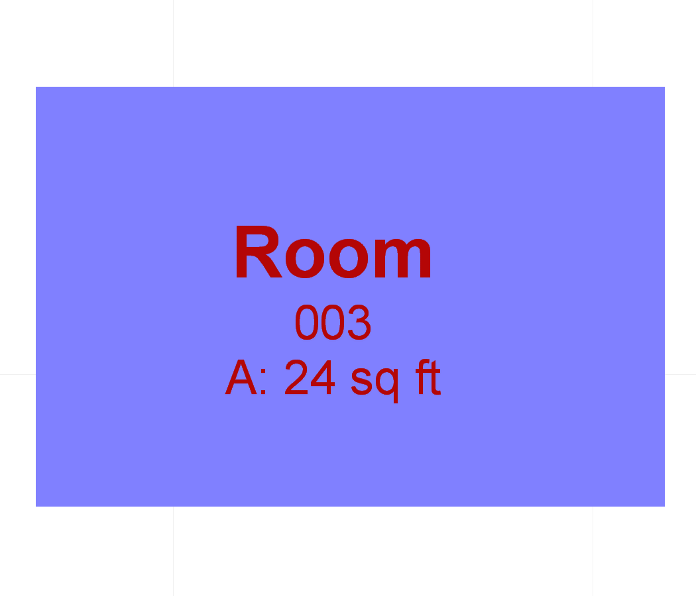
Photo |  | Kategooria - tsoon, ruum, maht | Talo 2000 | Vastutav osapool
 |  | Kirjeldus: ... | 0 | Peamine osapool: Arhitekt

 |  |  |  | Teisejärguline osapool: Konstruktsiooni insener, eriosade insener ja korrashoidja

Nr | Informatsiooni kategooria | Andmetüüp/andmeobjekt/attribuut | Ühik | Selgitus/Näide
2 | Tuvastamine | Nimetus |  | Elemendile omistatud nimi
3 |  | Kategooria |  | Talo 2000 kood või tellija ette antud identifikaator
4 |  | Tüüp |  | Elemendi tüüp, näiteks sein või aken
5 | Muu elemendiga seotud andmed | Mõõtmed |  | Tarkvara poolt omistatavad andmed, vastavalt projekti staadiumile kas projekteerimise või ehitatud täpsusega
6 |  | Asukoht |  | Asetsemine ehitises ja selle osas

21_Toruosad
Toruosad |  | BIM element | Üldiformatsioon

Photo |  | Kategooria - toruosa | Talo 2000 | Vastutav osapool
 |  | Kirjeldus: ... | 21 | Peamine osapool: Eriosade insener

 |  |  |  | Teisejärguline osapool: Eriosade insener ja korrashoidja

Nr | Informatsiooni kategooria | Andmetüüp/andmeobjekt/attribuut | Ühik | Selgitus/Näide
1 | Tuvastamine | Nimetus |  | Elemendile omistatud nimi
2 |  | Kategooria |  | Talo 2000 kood või tellija ette antud identifikaator
3 |  | Tüüp |  | Elemendi tüüp, näiteks sein või aken
4 | Muu elemendiga seotud andmed | Mõõtmed |  | Tarkvara poolt omistatavad andmed, vastavalt projekti staadiumile kas projekteerimise või ehitatud täpsusega
5 |  | Asukoht |  | Asetsemine ehitises ja selle osas
6 |  | Materjal |  | Materjal(id), millest toode või element koosneb
7 |  | Elementide põhinäitajad |  | Tulenevalt elemendi tüübist, esitatakse elemendiga vajalikud andmed
8 | Toode/Tootja | Tootja |  | Materjali või ehitustoote tarnija
9 |  | Tootekood |  | Kasutatud materjali või ehitustoote kood toimivusdeklaratsioonist
10 |  | Garantii periood |  | Garantii lõpukuupäev
11 | Korrashoid | Tehnohoolduse välp |  | Hooldusvälp (elemendile tervikuna ja koosteosadele eraldi)
12 |  | Puhastustöödevälp |  | Puhastustöödevälp (elemendile tervikuna ja koosteosadele eraldi)
13 |  | Eluiga |  | Eluiga (elemendile tervikuna ja koosteosadele eraldi)

Jahuti |  | BIM element | Üldiformatsioon

Photo |  | Kategooria - jahuti | Talo 2000 | Vastutav osapool
 |  | Kirjeldus: ... |  | Peamine osapool: Arhitekt

 |  |  |  | Teisejärguline osapool: Eriosade insener ja korrashoidja

Nr | Informatsiooni kategooria | Andmetüüp/andmeobjekt/attribuut | Ühik | Selgitus/Näide
1 | Toimivusnäitajad | Vool (Current) | Amper
2 |  | Pinge (Voltage) | Volt
3 |  | Sagedus (Frequency) | Herts
4 |  | Võimsus (Power) | kW
5 |  | Võimsus (Capacity) | kW
6 |  | Veevooluhulk (Water flow) | m3/h
7 |  | Ümbritsev Temperatuur (Ambient Temp) | C
8 |  | Survelang (Pressure Drop) | kPa
9 |  | Sissetuleva Vee Temperatuur (Entering Water Temp) | C
10 |  | Väljamineva Vee Temperatuur (Leaving Water Temp) | C
11 |  | Mootori Regulaator (Motor Controller)
12 |  | ... (Unloading Steps)
13 |  | Jahuti Andmekandja (Chiller Media)
14 |  | Jahuti Tüüp (Chiller Type)
15 |  | Külmutusagensi Tüüp (Refrigerant Type)
16 |  | Energiatõhususarv (ETA) [Energy Efficiency Ratio (EER)] | Btu/h to kW
17 |  | ... [Integrated Part-Load Value (IPLV)]
18 |  | Soojustagastus (Heat reclaim)

Veeboiler |  | BIM element | Üldiformatsioon

Photo |  | Kategooria - veeboiler | Talo 2000 | Vastutav osapool
 |  | Kirjeldus: ... |  | Peamine osapool: Arhitekt

 |  |  |  | Teisejärguline osapool: Eriosade insener ja korrashoidja

Nr | Informatsiooni kategooria | Andmetüüp/andmeobjekt/attribuut | Ühik | Selgitus/Näide
1 | Toimivusnäitajad | Vool (Current) | Amper
2 |  | Pinge (Voltage) | Volt
3 |  | Sagedus (Frequency) | Herts
4 |  | Sisendi Võimsus (Input Power) | kW
5 |  | Väljundi Võimsus (Output Power) | kW
6 |  | Veevooluhulk (Water Flow) | m3/h
7 |  | Sissetuleva Vee Temperatuur (Entering Water Temp) | C
8 |  | Väljamineva Vee Temperatuur (Leaving Water Temp) | C
9 |  | Ava Diameeter (Vent Diameter) | mm
10 |  | Läbilase (Passes)
11 |  | Survelang (Pressure Drop) | kPa
12 |  | Energiaallikas (Energy Source)
13 |  | Kütuse Tüüp (Fuel Type)
14 |  | Väljundi Andmekandja (Output Media)

Ventilatsiooniagregaat (Air Handling Unit) |  | BIM element | Üldiformatsioon

Photo |  | Kategooria - ventilatsiooniagregaat | Talo 2000 | Vastutav osapool
 |  | Kirjeldus: ... |  | Peamine osapool: Arhitekt

 |  |  |  | Teisejärguline osapool: Eriosade insener ja korrashoidja

Nr | Informatsiooni kategooria | Andmetüüp/andmeobjekt/attribuut | Ühik | Selgitus/Näide
1 | Toimivusnäitajad | Vool (Current) | Amper
2 |  | Pinge (Voltage) | Volt
3 |  | Sagedus (Frequency) | Herts
4 |  | Maksimaalne Ventilaatori õhuvoog (Fan Flow-Maximum) | L/s
5 |  | Nominaalne Ventilaatori õhuvoog (Fan Flow-Nominal) | L/s
6 |  | Ventilaatori Väline Voog (Fan Outside Flow) | L/s
7 |  | Ventilaatori Väline Rõhulang (Fan Ext Pressure Drop) | kPa
8 |  | Ventilaatori Mootorivõimsus (Fan Motor Power) | kW
9 |  | Ventilaatori Kiirus (Fan Speed) | RPM
10 |  | Ventilaatori Müratase (Fan Sound Level) | dB
11 |  | ... (Coil Flow) | L/s
12 |  | ... (Coil Velocity) | m/min
13 |  | ... (Coil Capacity) | W
14 |  | Sissetuleva Õhu Temperatuur DB (EnteringAirTempDB) | C
15 |  | Sissetuleva Õhu Temperatuur WB (EnteringAirTempWB) | C
16 |  | Väljamineva Õhu Temperatuur DB (LeavingAirTempDB) | C
17 |  | Väljamineva Õhu Temperatuur WB (LeavingAirTempWB) | C
18 |  | Sissetuleva Vee Temperatuur (Entering Water Temp) | C
19 |  | Väljamineva Vee Temperatuur (Leaving Water Temp) | C
20 |  | Jahutatud Vee Tase (Chilled Water Rate) | L/s
21 |  | Sisselaske Suurus (Runout Inlet Size) | mm
22 |  | Väljalaske Suurus (Runout Outlet Size) | mm
23 |  | Õhurõhukadu (Coil Air Pressure Drop) | Pa
24 |  | Veerõhukadu (Coil Water Pressure Drop) | kPa

Jahutuskonvektor (Fan Coil Units) |  | BIM element | Üldiformatsioon

Photo |  | Kategooria - jahutuskonvektor | Talo 2000 | Vastutav osapool
 |  | Kirjeldus: ... |  | Peamine osapool: Arhitekt

 |  |  |  | Teisejärguline osapool: Eriosade insener ja korrashoidja

Nr | Informatsiooni kategooria | Andmetüüp/andmeobjekt/attribuut | Ühik | Selgitus/Näide
1 | Toimivusnäitajad | Vool (Current) | Amper
2 |  | Pinge (Voltage) | Volt
3 |  | Sagedus (Frequency) | Herts
4 |  | Õhuvooluhulk (Air Flow) | L/s
5 |  | Ventilaatori Kiirus (Fan Speed)
6 |  | Väljaminev Staatiline Rõhk (Exit Static Pressure) | Pa
7 |  | Sissetuleva Õhu Temperatuur DB (EnteringAirTempDB) | C
8 |  | Sissetuleva Õhu Temperatuur WB (EnteringAirTempWB) | C
9 |  | Väljamineva Õhu Temperatuur DB (LeavingAirTempDB) | C
10 |  | Väljamineva Õhu Temperatuur WB (LeavingAirTempWB) | C
11 |  | Koguvõimsus (Total Capacity) | kW
12 |  | Praktiline Võimsus (Sensible Capacity) | kW
13 |  | Sissetuleva Vee Temperatuur (Entering Water Temp) | C
14 |  | Väljamineva Vee Temperatuur (Leaving Water Temp) | C
15 |  | Jahutatud Vee Vool (Chilled Water Flow) | L/s
16 |  | ... (Cooling Coil Delta P) | kPa
17 |  | ... (Cooling Rows)
18 |  | Ventilaatori Mootorivõimsus (Fan Motor Power) | kW
...
 |  |  |  | Teisejärguline osapool: Eriosade insener ja korrashoidja
Nr | Informatsiooni kategooria | Andmetüüp/andmeobjekt/attribuut | Ühik | Selgitus/Näide
Nr | Informatsiooni kategooria | Andmetüüp/andmeobjekt/attribuut | Ühik | Selgitus/Näide
1 | Toimivusnäitajad | Pikkus (Length) | mm
2 |  | Laius (Width) | mm
3 |  | Kõrgus (Height) | mm
4 |  | Maksimaalne Õhuvooluhulk (Air Flow - Maximum) | L/s
5 |  | Nominaalne Õhuvooluhulk (Air Flow - Nominal) | L/s
6 |  | Nominaalne Rõhulang (Nominal Pressure Drop) | Pa
7 |  | Effektiivsusnäitaja (Efficiency Rating) | %
8 |  | Paiknemise aeg (Residence Time) | Sec

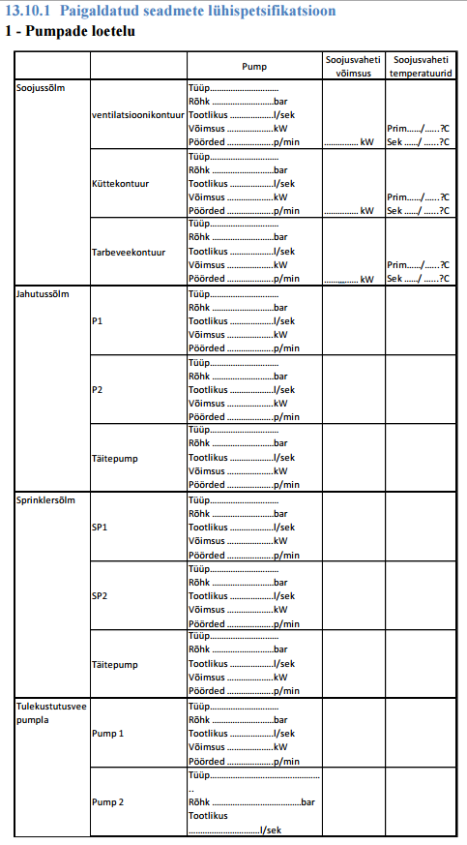
Pumbad |  | BIM element | Üldiformatsioon

Photo |  | Kategooria - pump | Talo 2000 | Vastutav osapool
 |  | Kirjeldus: ... |  | Peamine osapool: Arhitekt

 |  |  |  | Teisejärguline osapool: Eriosade insener ja korrashoidja

Nr | Informatsiooni kategooria | Andmetüüp/andmeobjekt/attribuut | Ühik | Selgitus/Näide
1 | Toimivusnäitajad | Vool (Current) | Amper
2 |  | Pinge (Voltage) | Volt
3 |  | Sagedus (Frequency) | Herts
4 |  | Nominaalne Vool (Rated Flow) | L/s
5 |  | ... (Churn Pressure) | kPa
6 |  | Kontrolleri Tüüp (Controller Type)

Ventilaatorid |  | BIM element | Üldiformatsioon

Photo |  | Kategooria - ventilaator | Talo 2000 | Vastutav osapool
 |  | Kirjeldus: ... |  | Peamine osapool: Arhitekt

 |  |  |  | Teisejärguline osapool: Eriosade insener ja korrashoidja

Nr | Informatsiooni kategooria | Andmetüüp/andmeobjekt/attribuut | Ühik | Selgitus/Näide
1 | Toimivusnäitajad | Vool (Current) | Amper
2 |  | Pinge (Voltage) | Volt
3 |  | Sagedus (Frequency) | Herts
4 |  | Talitus (Service)
5 |  | Voolukiirus (Flow Rate) | L/s
6 |  | Surve (Pressure) | Pa
7 |  | Juhtimise Tüüp (Control Type)
8 |  | ... (Interlock)

Mootorid |  | BIM element | Üldiformatsioon

Photo |  | Kategooria - mootor | Talo 2000 | Vastutav osapool
 |  | Kirjeldus: ... |  | Peamine osapool: Arhitekt

 |  |  |  | Teisejärguline osapool: Eriosade insener ja korrashoidja

Nr | Informatsiooni kategooria | Andmetüüp/andmeobjekt/attribuut | Ühik | Selgitus/Näide
1 | Toimivusnäitajad | Vool (Current) | Amper
2 |  | Pinge (Voltage) | Volt
3 |  | Sagedus (Frequency) | Herts
4 |  | Võimsus (Power) | kW
5 |  | Faas (Phase)
6 |  | Tõhusus (Efficiency)
7 |  | Ajam (Drive)
8 |  | Ajami Juhtimise Tüüp (Drive Control Type)
...

24_Andmeosad
Andmeosad |  | BIM element | Üldiformatsioon

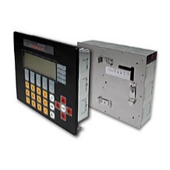 Photo |  | Kategooria - andmeosa | Talo 2000 | Vastutav osapool
 |  | Kirjeldus: ... | 24 | Peamine osapool: Elektriinsener, Automaatikainsener

 |  |  |  | Teisejärguline osapool: Eriosade insener ja korrashoidja

Nr | Informatsiooni kategooria | Andmetüüp/andmeobjekt/attribuut | Ühik | Selgitus/Näide
1 | Tuvastamine | Nimetus |  | Elemendile omistatud nimi
2 |  | Kategooria |  | Talo 2000 kood või tellija ette antud identifikaator
3 |  | Tüüp |  | Elemendi tüüp, näiteks sein või aken
4 | Muu elemendiga seotud andmed | Mõõtmed |  | Tarkvara poolt omistatavad andmed, vastavalt projekti staadiumile kas projekteerimise või ehitatud täpsusega
5 |  | Asukoht |  | Asetsemine ehitises ja selle osas
...

